Summary table
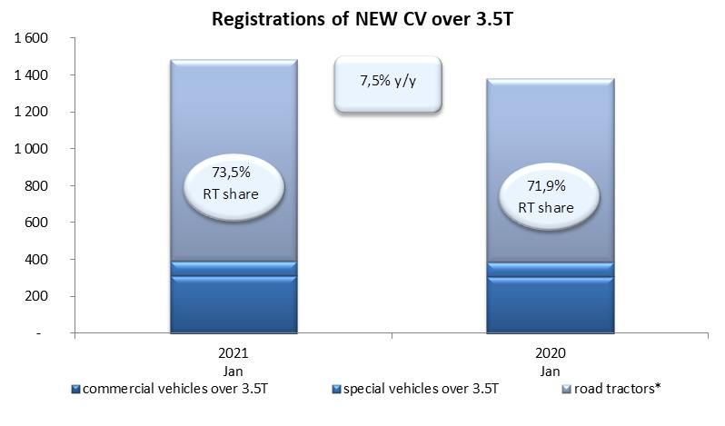
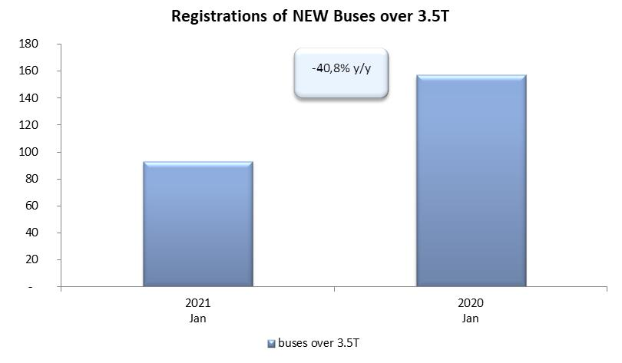
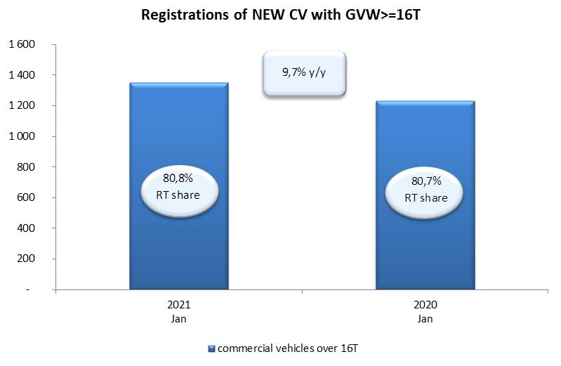
PZPM based on CEP (Ministry of Digital Affairs) |  |  |  |  |  | 04/02/2020
 |  |  |  |  |  | units
FIRST REGISTRATIONS OF NEW COMMERCIAL VEHICLES OVER 3.5T
 | 2021 Jan | 2020 Jan | % change y/y | 2021 Jan - Jan | 2020 Jan - Jan | % change y/y
CV - TOTAL | 1,485 | 1,382 | 7.5% | 1,485 | 1,382 | 7.5%
commercial vehicles over 3.5T | 314 | 308 | 1.9% | 314 | 308 | 1.9%
special vehicles over 3.5T | 80 | 80 | 0.0% | 80 | 80 | 0.0%
road tractors* | 1,091 | 994 | 9.8% | 1,091 | 994 | 9.8%
BUSES - TOTAL | 93 | 157 | -40.8% | 93 | 157 | -40.8%
COMMERCIAL VEHICLES - TOTAL | 1,578 | 1,539 | 2.5% | 1,578 | 1,539 | 2.5%
*/ The data does not cover new registrations of domestic producers their own brands

